開発の流れ
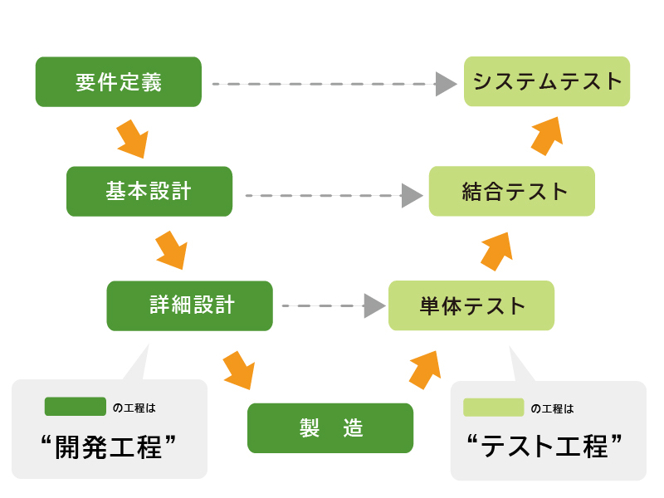
【開発の流れ】
 | システム開発の工程は大きく5段階に分けられます。
 | 「要件定義」 → 「設計」 → 「プログラミング」 → 「テスト」 → 「リリース・運用保守」
 | というのが大まかな流れです。
 | この5つの段階の進め方にも種類（モデル）があり、「ウォーターフォール型」と「アジャイル型」が代表的です。

 | ・ウォーターフォール
 |  | 日本語にすると「滝」という意味で、落ちた水は上に戻らないというところから命名されました。
 |  | 「要件定義」 → 「設計」 → 「プログラミング」 → 「テスト」 → 「リリース・運用保守」を順番に進めていきます。
 |  | 各工程を完全に終えてからでないと次の工程に進めない仕組みになっています。

 |  | メリット
 |  |  | ・完成品の品質を担保しやすい
 |  |  | ・進捗管理がしやすい

 |  | デメリット
 |  |  | ・開発期間が長期化しやすい
 |  |  | ・仕様や計画の変更がしにくい

 | ・アジャイル
 |  | 日本語にすると「素早い」という意味です。
 |  | 「要件定義」 → 「設計」 → 「プログラミング」 → 「テスト」 → 「リリース・運用保守」を繰り返します。
 |  | ウォーターフォールとは違い、前工程に戻ることを前提とした仕組みになっています。

 |  | メリット
 |  |  | ・短期間で開発ができる
 |  |  | ・臨機応変に計画、仕様を変更できる

 |  | デメリット
 |  |  | ・仕様変更を繰り返すうちに、全体の方向性がブレやすくなる
 |  |  | ・進捗管理が難しい

【各工程】
 | ・要件定義
 |  | お客さんが求めているもの、「何をやりたいか」をまとめる作業です。
 |  | 具体的には以下をお客さんと話し合って決めます。
 |  |  | ・何を目的としたシステムなのか
 |  |  | ・何をするシステムなのか
 |  |  | ・どんな機能が欲しいのか
 |  |  | ・どんな機器で動かしたいのか

 | ・基本設計
 |  | 要件定義で決められたことを、どうやって実現するかを考えます。
 |  | 具体的な画面や帳票、バッチ処理、データベースなどで、それぞれどういうことをするかをざっくりと考えます。
 |  | 大雑把に言うと、お客さんが実際に使って見える部分（どのような動きをするのか）を考える作業です。
 |  | 考えたものをまとめた基本設計書というものを作成します。

 | ・詳細設計
 |  | 基本設計で決められた仕様や動作の詳細を考えます。
 |  | 実際にプログラムが作れるように細かい仕様を詰めます。
 |  | 大雑把に言うと、お客さんに見えない部分（内部の処理）を考える作業です。
 |  | 考えたものをまとめた詳細設計書というものを作成します。

 | ・製造
 |  | 基本設計や詳細設計で決められたことを元にプログラミングしていきます。

 | ・単体テスト
 |  | 製造したものを、各モジュールごとに正常に動作するかをテストします。
 |  | モジュール（部品）とは、ウェブサイトで言うとトップページならトップページ単体で、概要ページなら概要ページ単体といったイメージです。
 |  | 単体テスト仕様書というものを準備し、それを元にテストしていきます。
 |  | 開発環境（各自が製造等で使用するPC内）でテストすることがほとんどです。
 |  | ※動作確認とは違うので注意してください。

 | ・結合テスト
 |  | 製造したものを、全モジュールを合体させて正常に動作するかをテストします。
 |  | ウェブサイトで言うと、トップページから概要ページへ正常に遷移するかといったイメージです。
 |  | 遷移元から受け取ったパラメータで想定通りの動作をするかなど、システム全体の動きを確認します。
 |  | 結合テスト仕様書というものを準備し、それを元にテストしていきます。
 |  | 結合テスト用に環境（サーバー）を作り、テストします。

 | ・システムテスト
 |  | すべてのプログラムとハードウェアを合わせてシステム全体のテストを行います。
 |  | 製造したシステム全体が要件定義で決めた仕様が満たされているかどうかを確認します。
 |  | 本番に近いデータ、実際にお客さんが操作する手順（シナリオ）を用意し、テストします。
 |  | システムテスト仕様書というものを準備し、それを元にテストしていきます。

 | ・運用テスト
 |  | 実際の業務の流れに従ってお客さんが実際に操作し、テストします。
 |  | こちらも本番に近いデータを用意しますが、場合によっては本番環境で実施されることもあります。
 |  | 運用テストがテスト工程の一番最後に行うテストになります。

 | ・リリース（納品）
 |  | お客さんの環境に製造したシステムを適用します。
 |  | これにて開発の全工程が終了となります。

 | ・運用保守
 |  | リリース後に業務手順が変更になった場合などでシステムを改修する必要がでてきます。
 |  | そういった場合にシステムを改修するお仕事となります。

【V字モデル】
 | ソフトウェア開発手法の１つです。イメージしやすいと思ったので記載します。

 | 同じ高さの開発工程・テスト工程は同じレベルとなります。
 | 単体テストでは詳細設計レベルの確認を、
 | 結合テストでは基本設計レベルの確認を、
 | システムテストでは要件定義レベルでの確認をします。

